Especie
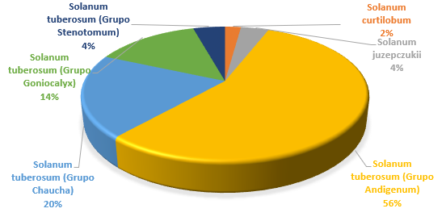
Etiquetas de fila | Cuenta de Nombre
Solanum curtilobum | 4
Solanum juzepczukii | 7
Solanum tuberosum (Grupo Andigenum) | 103
Solanum tuberosum (Grupo Chaucha) | 37
Solanum tuberosum (Grupo Goniocalyx) | 26
Solanum tuberosum (Grupo Stenotomum) | 8
Total general | 185

Bolivia
Peru
Huancavelica
Junin
La Libertad

Global
Region
Especie

Abundancia
Departamento | Huancavelica
Especie | (Todas)

Etiquetas de fila | Cuenta de Orden
Abundante | 40
Común | 34
Escaso | 163
Muy escaso | 26
Poco frecuente | 66
Total general | 329
Abundancia

Etiquetas de fila | Cuenta de Orden
Abundante | 50
Común | 183
Escaso | 267
Muy escaso | 38
Poco frecuente | 125

Formageneral
grupo_varietal | (Todas)
Abundancia | (Todas)
Especie | Solanum tuberosum (Grupo Stenotomum)

Forma de tubérculos
Etiquetas de fila | Cuenta de Forma_del_tuberculo
Alargado | 1
Oblongo | 3
Oblongo-alargado | 2
Redondo | 2
Total general | 8

 |  | 1
 |  | 1
 |  | 2

Alargado | 6 | 3.2432432432
Comprimido | 37 | 20
Oblongo | 49 | 26.486486486
Oblongo-alargado | 40 | 21.621621622
Obovado | 5 | 2.7027027027
Ovalado | 1 | 0.54054054054
Redondo | 47 | 25.405405405
Total general | 185

